Estadísticas
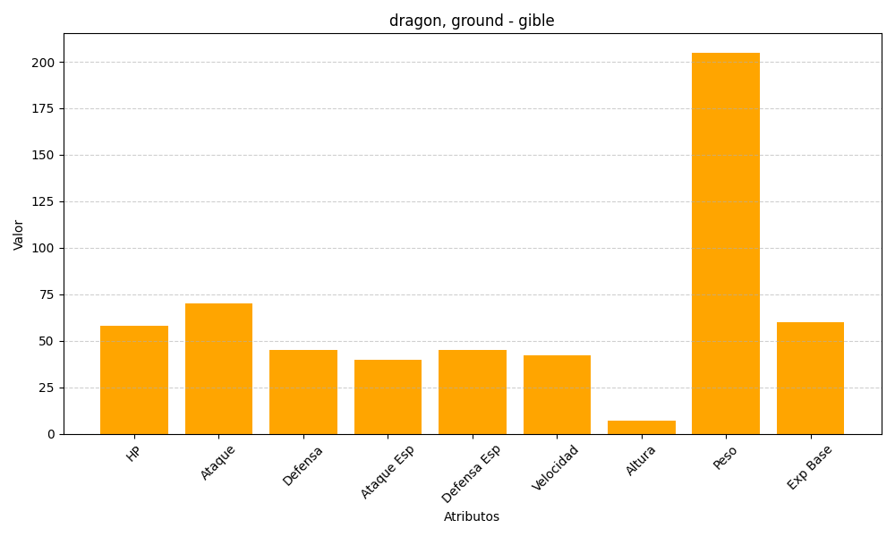
ID | Nombre | Tipo | HP | Ataque | Defensa | Ataque Especial | Defensa Especial | Velocidad | Altura | Peso | Experiencia Base
443 | gible | dragon, ground | 58 | 70 | 45 | 40 | 45 | 42 | 7 | 205 | 60

